画面
ユーザー登録処理

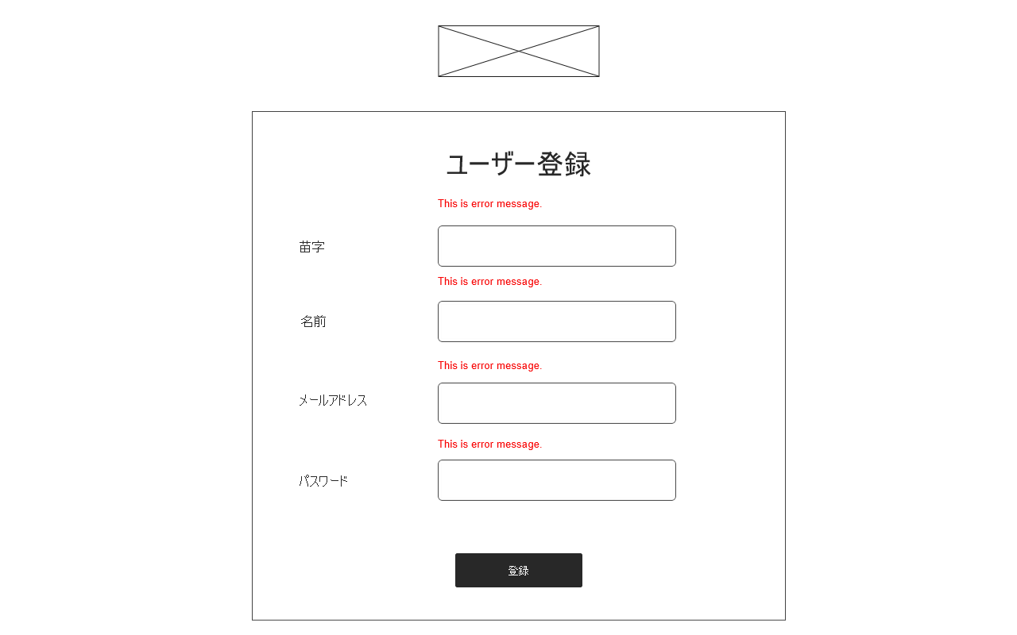
ロゴ
エラーメッセージ
入力欄
登録完了ボタン
ログイン画面へのリンク
ログイン画面

